Sheet1
아라리 다이어리 케이스 펜수납 A폴리오(갤럭시탭S9울트라)
STI : 02 6673 4900 , Fax : 02 6406 6543
배송주소:
제품명 | 아라리 다이어리 케이스 펜수납 A폴리오(갤럭시탭S9울트라)
이미지 | 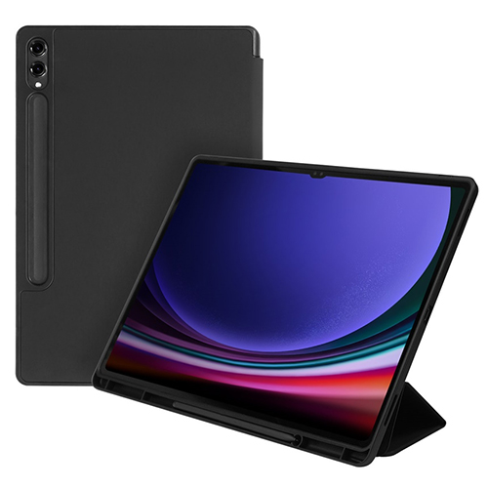
기종/색상 | 블랙
갤럭시탭S9울트라

